Modelo de dominio
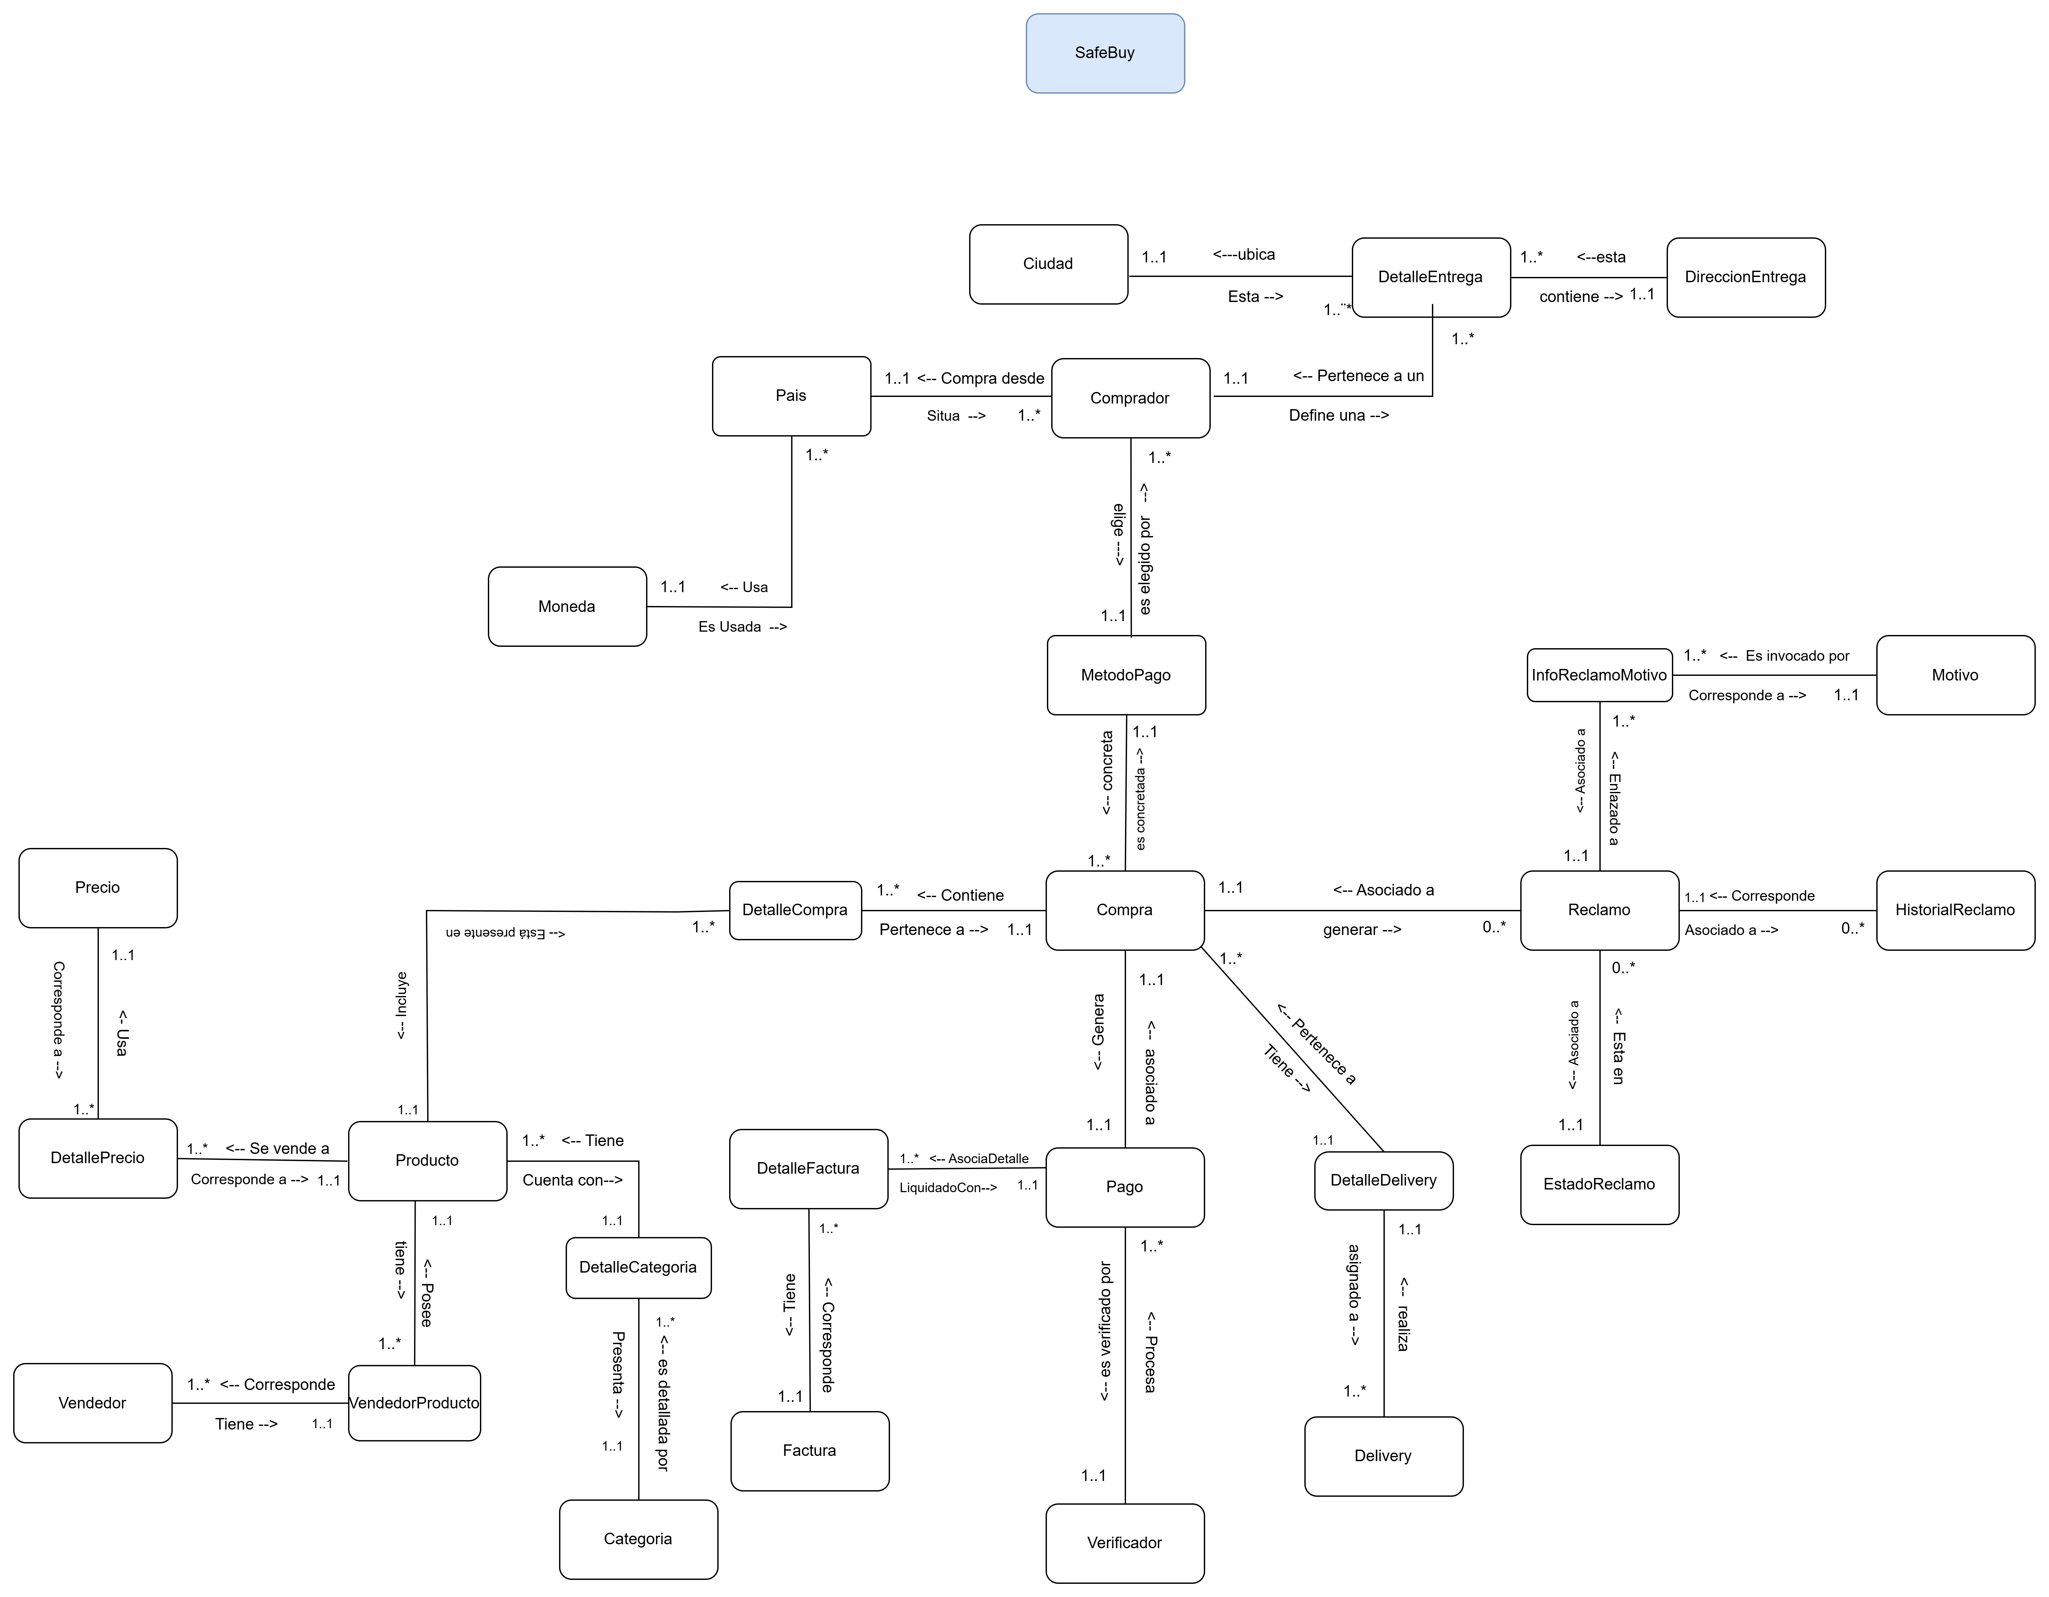
<< Ir al listado de objetos de dominio

 | w

ModeloFlujoEventoEnElTiempo
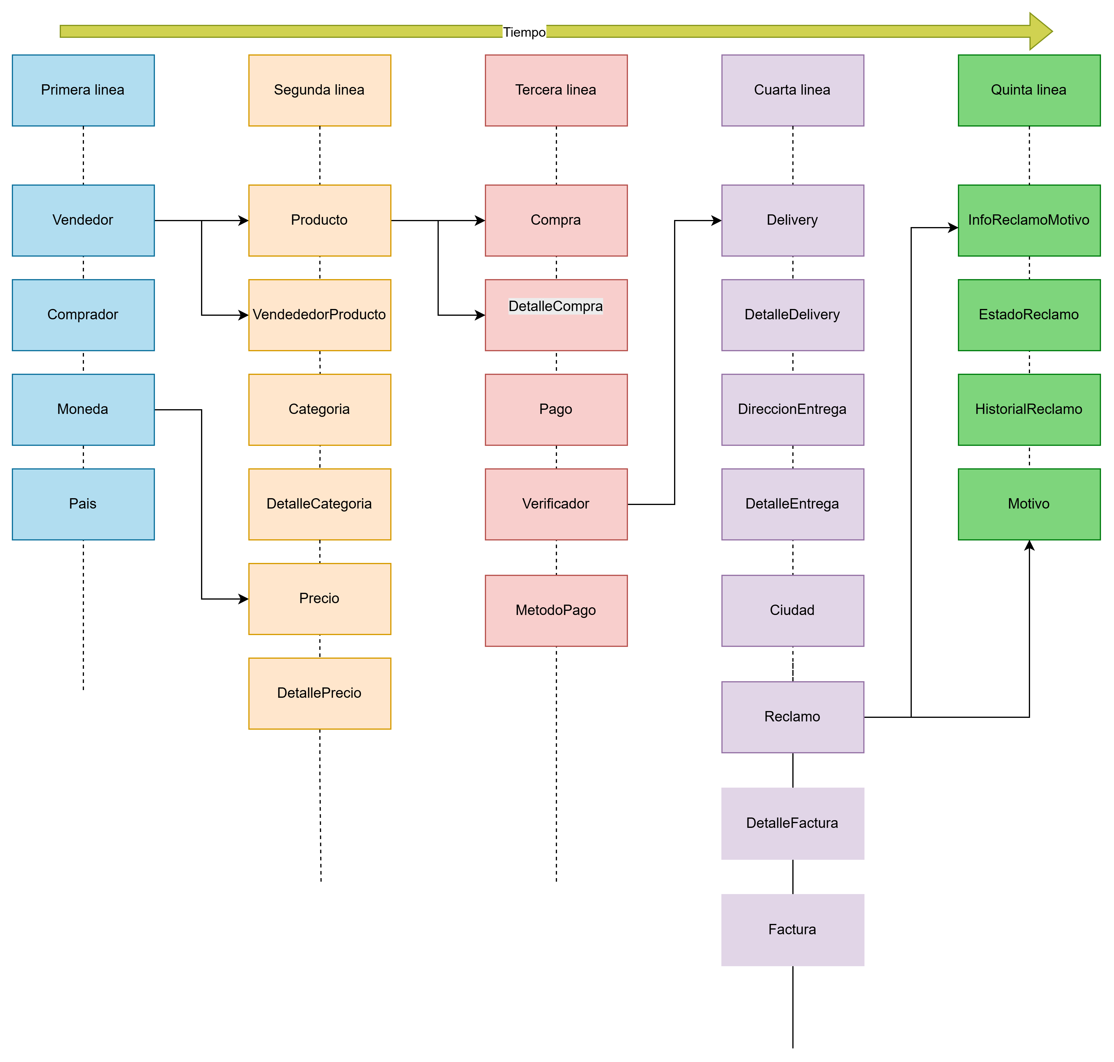

Diagrama de clases
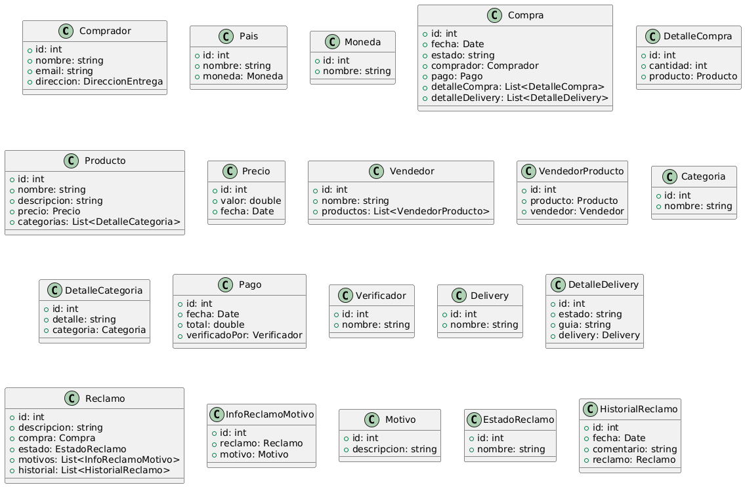

MER
